120 老人福祉費（65歳以上人口１人当たり）
120 老人福祉費（65歳以上人口１人当たり）

 | 時点 2022(R4)年度（毎年）
 | 単位 千円 |  |  |  |  |  |  |  | 偏差値 |  | 39.6
順位 |  | 都道府県名 |  | 数 値 |  |  | 順位 | 都道府県名 |  | 数 値

 |  | 0 | 全 国 |  | 225.1 | 0.0 | 24 | 0 | 長 野 |  | 226.9
1 |  | 0 | 徳 島 |  | 267.1 | 0.0 | 25 | 0 | 宮 崎 |  | 226.1
2 |  | 0 | 高 知 |  | 264.2 | 0.0 | 26 | 0 | 石 川 |  | 224.9
3 |  | 0 | 島 根 |  | 263.6 | 0.0 | 27 | 0 | 山 口 |  | 224.8
4 |  | 0 | 鹿児島 |  | 261.9 | 0.0 | 28 | 0 | 三 重 |  | 223.9
5 |  | 0 | 和歌山 |  | 260.7 | 0.0 | 29 | 0 | 山 梨 |  | 223.0
6 |  | 0 | 東 京 |  | 255.3 | 0.0 | 30 | 0 | 兵 庫 |  | 221.4
7 |  | 0 | 京 都 |  | 247.8 | 0.0 | 31 | 0 | 広 島 |  | 220.9
8 |  | 0 | 佐 賀 |  | 246.8 | 0.0 | 32 | 0 | 岐 阜 |  | 219.6
9 |  | 0 | 大 阪 |  | 244.5 | 0.0 | 33 | 0 | 福 井 |  | 218.9
10 |  | 0 | 秋 田 |  | 244.1 | 0.0 | 34 | 0 | 奈 良 |  | 218.6
11 |  | 0 | 熊 本 |  | 242.0 | 0.0 | 35 | 0 | 岩 手 |  | 217.3
12 |  | 0 | 北海道 |  | 241.0 | 0.0 | 36 | 0 | 神奈川 |  | 214.0
13 |  | 0 | 鳥 取 |  | 239.6 | 0.0 | 37 | 0 | 群 馬 |  | 212.6
14 |  | 0 | 大 分 |  | 238.3 | 0.0 | 38 | 0 | 福 島 |  | 212.4
15 |  | 0 | 福 岡 |  | 236.7 | 0.0 | 38 | 0 | 滋 賀 |  | 212.4
16 |  | 0 | 愛 媛 |  | 234.7 | 0.0 | 40 | 0 | 新 潟 |  | 209.3
17 |  | 0 | 香 川 |  | 233.3 | 0.0 | 41 | 0 | 山 形 |  | 205.4
17 |  | 0 | 長 崎 |  | 233.3 | 0.0 | 42 | 0 | 宮 城 |  | 201.1
19 |  | 0 | 富 山 |  | 232.6 | 0.0 | 43 | 0 | 静 岡 |  | 196.2
20 |  | 0 | 岡 山 |  | 232.4 | 0.0 | 44 | 0 | 茨 城 |  | 195.9
21 |  | 0 | 青 森 |  | 229.2 | 0.0 | 45 | 0 | 埼 玉 |  | 192.2
老人福祉費 （６５歳以上人口１人当たり）
北海道 | 241
青 森 | 229.2
岩 手 | 217.3
宮 城 | 201.1
秋 田 | 244.1
山 形 | 205.4
福 島 | 212.4
茨 城 | 195.9
栃 木 | 183.3
群 馬 | 212.6
埼 玉 | 192.2
千 葉 | 186
東 京 | 255.3
神奈川 | 214
新 潟 | 209.3
富 山 | 232.6
石 川 | 224.9
福 井 | 218.9
山 梨 | 223
長 野 | 226.9
岐 阜 | 219.6
静 岡 | 196.2
愛 知 | 227.3
三 重 | 223.9
滋 賀 | 212.4
京 都 | 247.8
大 阪 | 244.5
兵 庫 | 221.4
奈 良 | 218.6
和歌山 | 260.7
鳥 取 | 239.6
島 根 | 263.6
岡 山 | 232.4
広 島 | 220.9
山 口 | 224.8
徳 島 | 267.1
香 川 | 233.3
愛 媛 | 234.7
高 知 | 264.2
福 岡 | 236.7
佐 賀 | 246.8
長 崎 | 233.3
熊 本 | 242
大 分 | 238.3
宮 崎 | 226.1
鹿児島 | 261.9
沖 縄 | 228.8
22 |  | 0 | 沖 縄 |  | 228.8 | 0.0 | 46 | ◎ | 千 葉 |  | 186.0
23 |  | 0 | 愛 知 |  | 227.3 | 0.0 | 47 | 0 | 栃 木 |  | 183.3

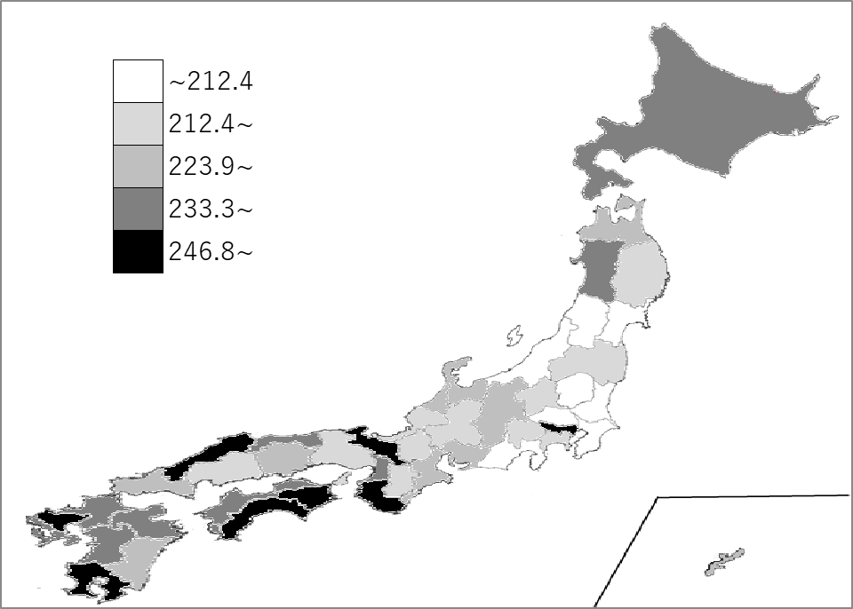
千葉県の推移
平成30年度 | 156.6 | 47
令和元年度 | 162.4 | 47
令和2年度 | 183 | 47
令和3年度 | 175.6 | 47
令和4年度 | 186 | 46

《備 考》 ・資料出所 総務省統計局「社会生活統計指標」 ・算出方法 老人福祉費（県・市町村財政合計）÷65歳以上人口

